soldadura
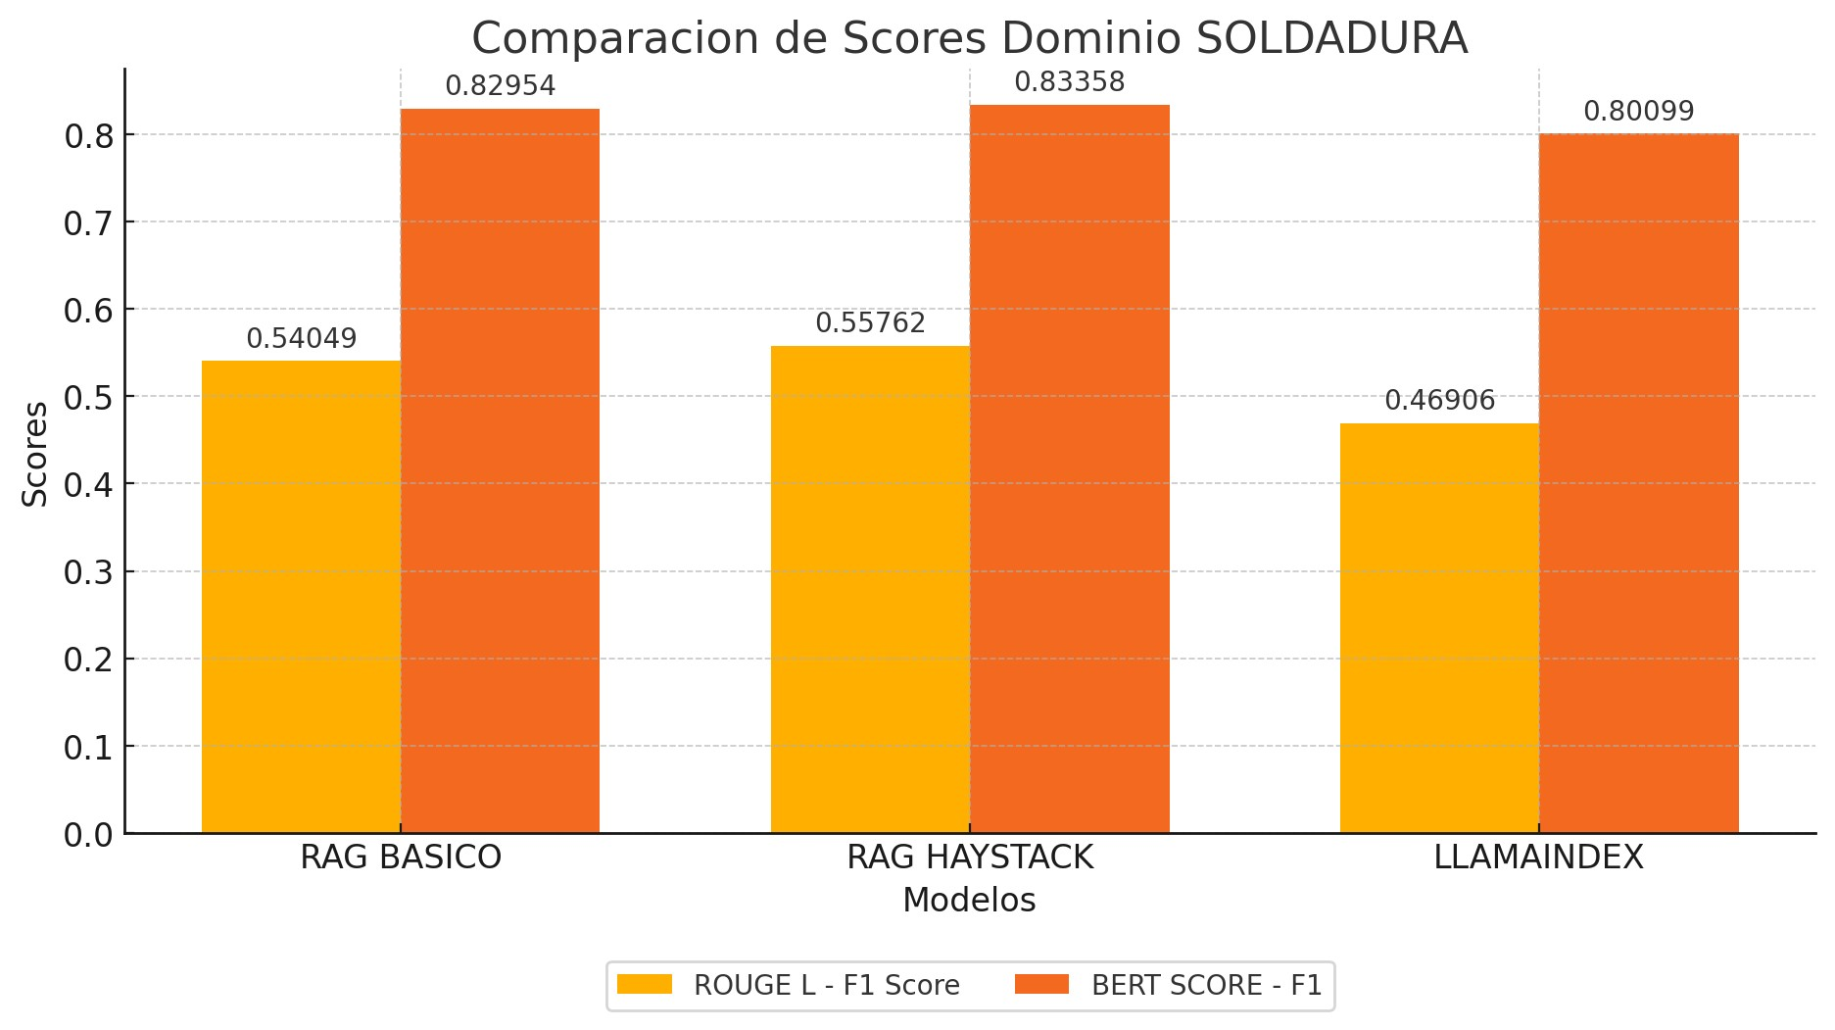
 | Pregunta | Pipeline | ROUGE-1 Precision | ROUGE-1 Recall | ROUGE-1 F1 | ROUGE-2 Precision | ROUGE-2 Recall | ROUGE-2 F1 | ROUGE-L Precision | ROUGE-L Recall | ROUGE-L F1 | BERTScore Precision | BERTScore Recall | BERTScore F1 | Pregunta | LECHAT | ROUGE-1 Precision | ROUGE-1 Recall | ROUGE-1 F1 | ROUGE-2 Precision | ROUGE-2 Recall | ROUGE-2 F1 | ROUGE-L Precision | ROUGE-L Recall | ROUGE-L F1 | BERTScore Precision | BERTScore Recall | BERTScore F1
 | 1 | RAG Básico | 0.619 | 0.8025 | 0.6989 | 0.4606 | 0.5975 | 0.5202 | 0.4476 | 0.5802 | 0.5054 | 0.8191 | 0.8349 | 0.8269 | 1 | SIN RAG | 0.3355 | 0.4691 | 0.3912 | 0.0929 | 0.13 | 0.1084 | 0.1589 | 0.2222 | 0.1853 | 0.7133 | 0.7255 | 0.7193
 | 1 | RAG Haystack | 0.5682 | 0.8611 | 0.6847 | 0.4449 | 0.6749 | 0.5363 | 0.3788 | 0.5741 | 0.4564 | 0.8025 | 0.826 | 0.814 | 2 | SIN RAG | 0.0998 | 0.5526 | 0.169 | 0.031 | 0.1733 | 0.0525 | 0.057 | 0.3158 | 0.0966 | 0.6123 | 0.6893 | 0.6485
 | 1 | RAG LlamaIndex | 0.6129 | 0.2932 | 0.3967 | 0.2143 | 0.1022 | 0.1384 | 0.329 | 0.1574 | 0.2129 | 0.7237 | 0.6898 | 0.7064 | 3 | SIN RAG | 0.0561 | 0.5625 | 0.1021 | 0.0083 | 0.0851 | 0.0152 | 0.0416 | 0.4167 | 0.0756 | 0.5903 | 0.6591 | 0.6228
 | 2 | RAG Básico | 0.4755 | 0.8947 | 0.621 | 0.3944 | 0.7467 | 0.5161 | 0.4196 | 0.7895 | 0.5479 | 0.8027 | 0.887 | 0.8428 | 4 | SIN RAG | 0.2222 | 0.4714 | 0.302 | 0.0509 | 0.1081 | 0.0692 | 0.1048 | 0.2222 | 0.1424 | 0.7313 | 0.7293 | 0.7303
 | 2 | RAG Haystack | 0.5812 | 0.8947 | 0.7047 | 0.4741 | 0.7333 | 0.5759 | 0.5043 | 0.7763 | 0.6114 | 0.8152 | 0.8795 | 0.8461 | 5 | SIN RAG | 0.0278 | 0.8824 | 0.054 | 0.0149 | 0.5 | 0.0289 | 0.0278 | 0.8824 | 0.054 | 0.5708 | 0.7464 | 0.6469
 | 2 | RAG LlamaIndex | 0.7875 | 0.829 | 0.808 | 0.671 | 0.707 | 0.688 | 0.75 | 0.789 | 0.769 | 0.925 | 0.927 | 0.926 | 6 | SIN RAG | 0.041 | 0.6923 | 0.0775 | 0.0183 | 0.3158 | 0.0345 | 0.0274 | 0.4615 | 0.0516 | 0.5891 | 0.7095 | 0.6437
 | 3 | RAG Básico | 0.4211 | 1 | 0.5926 | 0.3894 | 0.9362 | 0.55 | 0.4211 | 1 | 0.5926 | 0.7854 | 0.9211 | 0.8478 | 7 | SIN RAG | 0.0316 | 0.8462 | 0.0609 | 0.0173 | 0.48 | 0.0333 | 0.0287 | 0.7692 | 0.0554 | 0.6077 | 0.7377 | 0.6664
 | 3 | RAG Haystack | 0.75 | 1 | 0.8571 | 0.7143 | 0.9574 | 0.8182 | 0.75 | 1 | 0.8571 | 0.8842 | 0.9612 | 0.9211 | 8 | SIN RAG | 0.0788 | 0.7083 | 0.1419 | 0.0387 | 0.3521 | 0.0697 | 0.0587 | 0.5278 | 0.1057 | 0.6508 | 0.7288 | 0.6876
 | 3 | RAG LlamaIndex | 0.1553 | 0.5208 | 0.2392 | 0.0188 | 0.0638 | 0.029 | 0.0932 | 0.3125 | 0.1435 | 0.6238 | 0.6832 | 0.6522 | 9 | SIN RAG | 0.0674 | 0.6125 | 0.1214 | 0.0193 | 0.1772 | 0.0348 | 0.0578 | 0.525 | 0.1041 | 0.6293 | 0.6903 | 0.6584
 | 4 | RAG Básico | 0.7874 | 0.6734 | 0.726 | 0.6522 | 0.5574 | 0.6011 | 0.7165 | 0.6128 | 0.6606 | 0.7953 | 0.7899 | 0.7926 | 10 | SIN RAG | 0.0951 | 0.6374 | 0.1655 | 0.0361 | 0.2444 | 0.0629 | 0.0705 | 0.4725 | 0.1227 | 0.6171 | 0.72 | 0.6646
 | 4 | RAG Haystack | 0.7667 | 0.6195 | 0.6853 | 0.5481 | 0.4426 | 0.4897 | 0.5833 | 0.4714 | 0.5214 | 0.7573 | 0.7412 | 0.7492 |  | PROMEDIO TOTAL | 0.10553 | 0.64347 | 0.15855 | 0.03277 | 0.2566 | 0.05094 | 0.06332 | 0.48153 | 0.09934 | 0.6312 | 0.71359 | 0.66885
 | 4 | RAG LlamaIndex | 0.8175 | 0.6936 | 0.7505 | 0.7131 | 0.6047 | 0.6545 | 0.7659 | 0.6498 | 0.7031 | 0.8059 | 0.8007 | 0.8033
 | 5 | RAG Básico | 0.4048 | 1 | 0.5763 | 0.2927 | 0.75 | 0.4211 | 0.381 | 0.9412 | 0.5424 | 0.7762 | 0.924 | 0.8437
 | 5 | RAG Haystack | 1 | 0.9412 | 0.9697 | 0.9333 | 0.875 | 0.9032 | 1 | 0.9412 | 0.9697 | 0.9664 | 0.9633 | 0.9648 |  |  |  |  | PROMEDIO SIN RAG |  | 0.09934 | 0.66885
 | 5 | RAG LlamaIndex | 0.6087 | 0.8235 | 0.7 | 0.5 | 0.6875 | 0.5789 | 0.5652 | 0.7647 | 0.65 | 0.8531 | 0.9336 | 0.8915
 | 6 | RAG Básico | 0.1034 | 0.6923 | 0.18 | 0.05 | 0.3421 | 0.0872 | 0.0613 | 0.4103 | 0.1067 | 0.6356 | 0.7505 | 0.6883
 | 6 | RAG Haystack | 0.2754 | 0.9744 | 0.4294 | 0.2117 | 0.7632 | 0.3314 | 0.1739 | 0.6154 | 0.2712 | 0.7424 | 0.8878 | 0.8086
 | 6 | RAG LlamaIndex | 0.1714 | 0.6154 | 0.2682 | 0.0504 | 0.1842 | 0.0791 | 0.0857 | 0.3077 | 0.1341 | 0.6921 | 0.7592 | 0.7241
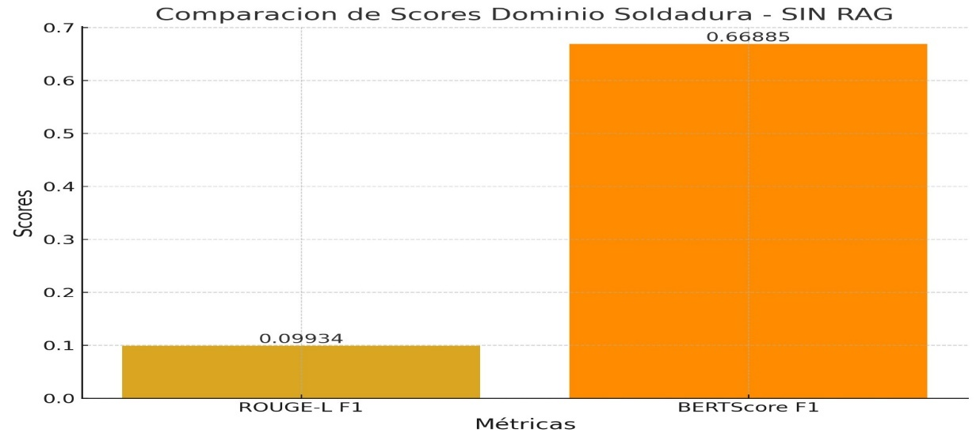
 | 7 | RAG Básico | 0.2235 | 0.7308 | 0.3423 | 0.1429 | 0.48 | 0.2202 | 0.2 | 0.6538 | 0.3063 | 0.7516 | 0.795 | 0.7727
 | 7 | RAG Haystack | 0.3562 | 1 | 0.5253 | 0.3333 | 0.96 | 0.4948 | 0.3562 | 1 | 0.5253 | 0.7683 | 0.9067 | 0.8318
 | 7 | RAG LlamaIndex | 0.8571 | 0.9231 | 0.8889 | 0.7407 | 0.8 | 0.7692 | 0.8571 | 0.9231 | 0.8889 | 0.9501 | 0.9623 | 0.9562
 | 8 | RAG Básico | 0.8036 | 0.625 | 0.7031 | 0.6909 | 0.5352 | 0.6032 | 0.6964 | 0.5417 | 0.6094 | 0.8722 | 0.8601 | 0.8661
 | 8 | RAG Haystack | 0.3242 | 0.9861 | 0.488 | 0.3073 | 0.9437 | 0.4637 | 0.3242 | 0.9861 | 0.488 | 0.7554 | 0.8963 | 0.8198
 | 8 | RAG LlamaIndex | 0.3037 | 0.5694 | 0.3961 | 0.1045 | 0.1972 | 0.1366 | 0.2 | 0.375 | 0.2609 | 0.712 | 0.7836 | 0.7461
 | 9 | RAG Básico | 0.4365 | 0.9875 | 0.6054 | 0.4056 | 0.9241 | 0.5637 | 0.4365 | 0.9875 | 0.6054 | 0.786 | 0.888 | 0.8339
 | 9 | RAG Haystack | 0.2209 | 0.95 | 0.3585 | 0.1866 | 0.8101 | 0.3033 | 0.2035 | 0.875 | 0.3302 | 0.7052 | 0.8579 | 0.7741
 | 9 | RAG LlamaIndex | 0.4931 | 0.8875 | 0.6339 | 0.4126 | 0.7468 | 0.5315 | 0.4792 | 0.8625 | 0.6161 | 0.8349 | 0.9078 | 0.8698
 | 10 | RAG Básico | 0.9667 | 0.956 | 0.9613 | 0.9213 | 0.9111 | 0.9162 | 0.9333 | 0.9231 | 0.9282 | 0.9813 | 0.9799 | 0.9806
 | 10 | RAG Haystack | 0.5185 | 0.9231 | 0.664 | 0.441 | 0.7889 | 0.5657 | 0.4259 | 0.7582 | 0.5455 | 0.7731 | 0.8425 | 0.8063
 | 10 | RAG LlamaIndex | 0.4878 | 0.4396 | 0.4624 | 0.1605 | 0.1444 | 0.152 | 0.3293 | 0.2967 | 0.3121 | 0.7327 | 0.7358 | 0.7343

PROMEDIO RAG BASICO |  |  | 0.52415 | 0.83622 | 0.60069 | 0.44 | 0.67803 | 0.4999 | 0.47133 | 0.74401 | 0.54049 | 0.80054 | 0.86304 | 0.82954
PROMEDIO RAG HAYSTACK |  |  | 0.53613 | 0.91501 | 0.63667 | 0.45946 | 0.79491 | 0.54822 | 0.47001 | 0.79977 | 0.55762 | 0.797 | 0.87624 | 0.83358
PROMEDIO LLAMAINDEX |  |  | 0.5295 | 0.65951 | 0.55439 | 0.35859 | 0.42378 | 0.37572 | 0.44546 | 0.54384 | 0.46906 | 0.78533 | 0.8183 | 0.80099

 |  |  |  |  | PROMEDIO RAG BASICO |  | 0.54049 | 0.82954
 |  |  |  |  | PROMEDIO RAG HAYSTACK |  | 0.55762 | 0.83358
 |  |  |  |  | PROMEDIO LLAMAINDEX |  | 0.46906 | 0.80099

gastronomia
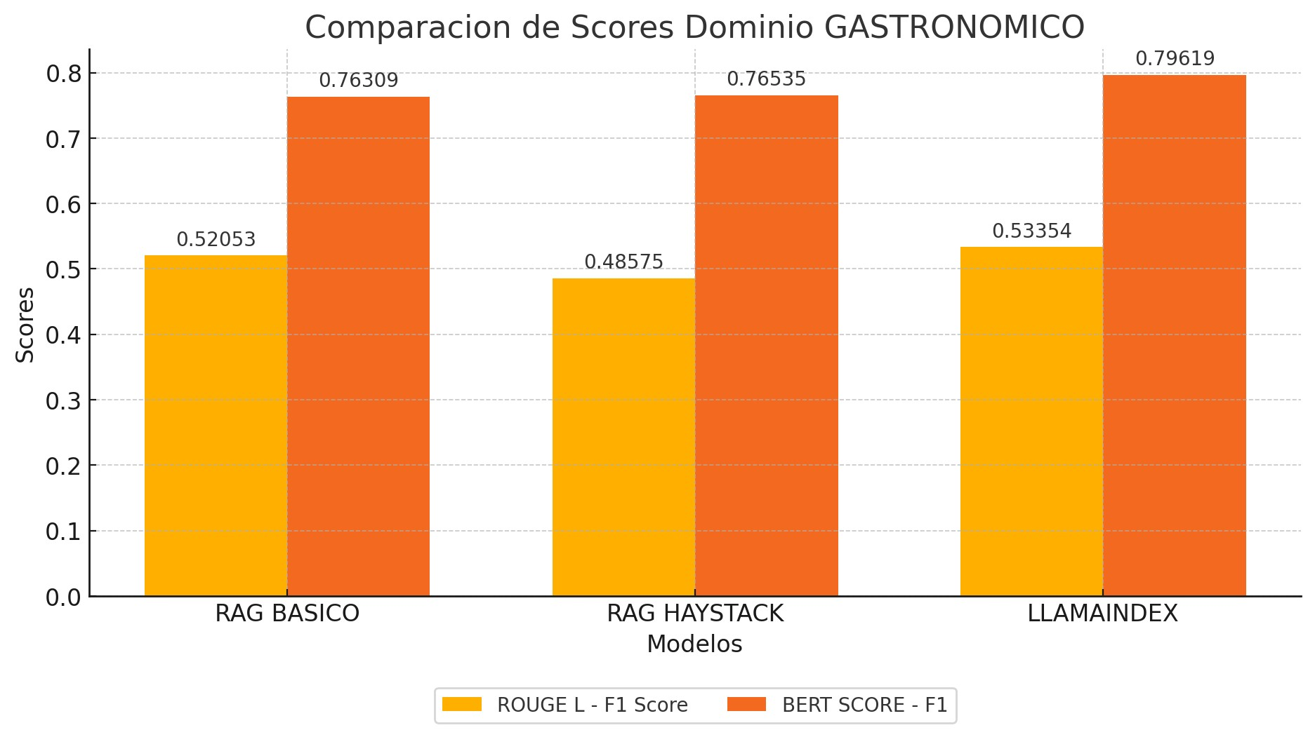
 | Pregunta | Pipeline | ROUGE-1 Precision | ROUGE-1 Recall | ROUGE-1 F1 | ROUGE-2 Precision | ROUGE-2 Recall | ROUGE-2 F1 | ROUGE-L Precision | ROUGE-L Recall | ROUGE-L F1 | BERTScore Precision | BERTScore Recall | BERTScore F1 |  | Pregunta | LECHAT | ROUGE-1 Precision | ROUGE-1 Recall | ROUGE-1 F1 | ROUGE-2 Precision | ROUGE-2 Recall | ROUGE-2 F1 | ROUGE-L Precision | ROUGE-L Recall | ROUGE-L F1 | BERTScore Precision | BERTScore Recall | BERTScore F1
 | 1 | RAG Básico | 0.7857 | 0.8684 | 0.825 | 0.6506 | 0.72 | 0.6835 | 0.7262 | 0.8026 | 0.7625 | 0.8199 | 0.8543 | 0.8368 |  | 1 | SIN RAG | 0.08537 | 0.64474 | 0.15077 | 0.03141 | 0.24 | 0.05556 | 0.05575 | 0.42105 | 0.09846 | 0.62442 | 0.69162 | 0.6563
 | 1 | RAG Haystack | 0.6167 | 0.9737 | 0.7551 | 0.5546 | 0.88 | 0.6804 | 0.6083 | 0.9605 | 0.7449 | 0.841 | 0.9392 | 0.8874 |  | 2 | SIN RAG | 0.03118 | 0.61905 | 0.05936 | 0.01442 | 0.3 | 0.02752 | 0.02878 | 0.57143 | 0.05479 | 0.60565 | 0.71283 | 0.65488
 | 1 | RAG LlamaIndex | 0.8387 | 0.6842 | 0.7536 | 0.6557 | 0.5333 | 0.5882 | 0.6613 | 0.5395 | 0.5942 | 0.8267 | 0.7887 | 0.8072 |  | 3 | SIN RAG | 0.08624 | 0.59494 | 0.15064 | 0.02941 | 0.20513 | 0.05145 | 0.05505 | 0.37975 | 0.09615 | 0.66159 | 0.73447 | 0.69613
 | 2 | RAG Básico | 0.2632 | 0.9524 | 0.4124 | 0.1733 | 0.65 | 0.2737 | 0.25 | 0.9048 | 0.3918 | 0.7553 | 0.858 | 0.8034 |  | 4 | SIN RAG | 0.03882 | 0.67742 | 0.07343 | 0.01296 | 0.23333 | 0.02456 | 0.03142 | 0.54839 | 0.05944 | 0.6171 | 0.72817 | 0.66805
 | 2 | RAG Haystack | 0.1963 | 1 | 0.3281 | 0.1887 | 1 | 0.3175 | 0.1963 | 1 | 0.3281 | 0.7289 | 0.8834 | 0.7987 |  | 5 | SIN RAG | 0.05031 | 0.61538 | 0.09302 | 0.01471 | 0.18421 | 0.02724 | 0.03564 | 0.4359 | 0.06589 | 0.60971 | 0.70248 | 0.65282
 | 2 | RAG LlamaIndex | 0.2174 | 0.9524 | 0.354 | 0.1429 | 0.65 | 0.2342 | 0.2065 | 0.9048 | 0.3363 | 0.7336 | 0.8489 | 0.7871 |  | 6 | SIN RAG | 0.05645 | 0.6 | 0.10319 | 0.01211 | 0.13043 | 0.02217 | 0.03763 | 0.4 | 0.0688 | 0.57059 | 0.65199 | 0.60858
 | 3 | RAG Básico | 0.5954 | 0.9873 | 0.7429 | 0.5692 | 0.9487 | 0.7115 | 0.5573 | 0.9241 | 0.6952 | 0.7706 | 0.8602 | 0.813 |  | 7 | SIN RAG | 0.05686 | 0.30851 | 0.09603 | 0.00393 | 0.02151 | 0.00664 | 0.03725 | 0.20213 | 0.06291 | 0.58602 | 0.60588 | 0.59579
 | 3 | RAG Haystack | 0.283 | 0.7595 | 0.4124 | 0.1469 | 0.3974 | 0.2145 | 0.1651 | 0.443 | 0.2405 | 0.6366 | 0.7135 | 0.6729 |  | 8 | SIN RAG | 0.15094 | 0.6 | 0.24121 | 0.04202 | 0.16807 | 0.06723 | 0.07966 | 0.31667 | 0.1273 | 0.64571 | 0.695 | 0.66945
 | 3 | RAG LlamaIndex | 0.9315 | 0.8608 | 0.8947 | 0.7917 | 0.7308 | 0.76 | 0.7945 | 0.7342 | 0.7632 | 0.8728 | 0.8314 | 0.8516 |  | 9 | SIN RAG | 0.14963 | 0.68966 | 0.2459 | 0.0375 | 0.17442 | 0.06173 | 0.0798 | 0.36782 | 0.13115 | 0.64835 | 0.71048 | 0.67799
 | 4 | RAG Básico | 0.5 | 0.5161 | 0.5079 | 0.3226 | 0.3333 | 0.3279 | 0.4688 | 0.4839 | 0.4762 | 0.7373 | 0.7596 | 0.7483 |  | 10 | SIN RAG | 0.29147 | 0.49474 | 0.36683 | 0.05124 | 0.08707 | 0.06452 | 0.12403 | 0.21053 | 0.1561 | 0.68105 | 0.68936 | 0.68518
 | 4 | RAG Haystack | 0.5581 | 0.7742 | 0.6486 | 0.381 | 0.5333 | 0.4444 | 0.5349 | 0.7419 | 0.6216 | 0.7816 | 0.8367 | 0.8082 |  |  | PROMEDIO TOTAL | 0.099727 | 0.584444 | 0.158038 | 0.024971 | 0.174417 | 0.040862 | 0.056501 | 0.385367 | 0.092099 | 0.625019 | 0.692228 | 0.656517
 | 4 | RAG LlamaIndex | 0.5517 | 0.5161 | 0.5333 | 0.4286 | 0.4 | 0.4138 | 0.5172 | 0.4839 | 0.5 | 0.818 | 0.8262 | 0.8221
 | 5 | RAG Básico | 0.319 | 0.9487 | 0.4774 | 0.2783 | 0.8421 | 0.4183 | 0.319 | 0.9487 | 0.4774 | 0.6851 | 0.8735 | 0.7679
 | 5 | RAG Haystack | 0.1882 | 0.8205 | 0.3062 | 0.1065 | 0.4737 | 0.1739 | 0.1706 | 0.7436 | 0.2775 | 0.6545 | 0.7995 | 0.7198
 | 5 | RAG LlamaIndex | 0.4615 | 0.7692 | 0.5769 | 0.2969 | 0.5 | 0.3725 | 0.4462 | 0.7436 | 0.5577 | 0.7867 | 0.8509 | 0.8176
 | 6 | RAG Básico | 0.2159 | 0.2714 | 0.2405 | 0.023 | 0.029 | 0.0256 | 0.1364 | 0.1714 | 0.1519 | 0.657 | 0.648 | 0.6525 |  |  |  |  |  |  | PROMEDIO SIN RAG |  | 0.09209 | 0.6565
 | 6 | RAG Haystack | 0.2974 | 0.8286 | 0.4377 | 0.232 | 0.6522 | 0.3422 | 0.2718 | 0.7571 | 0.4 | 0.6478 | 0.785 | 0.7098
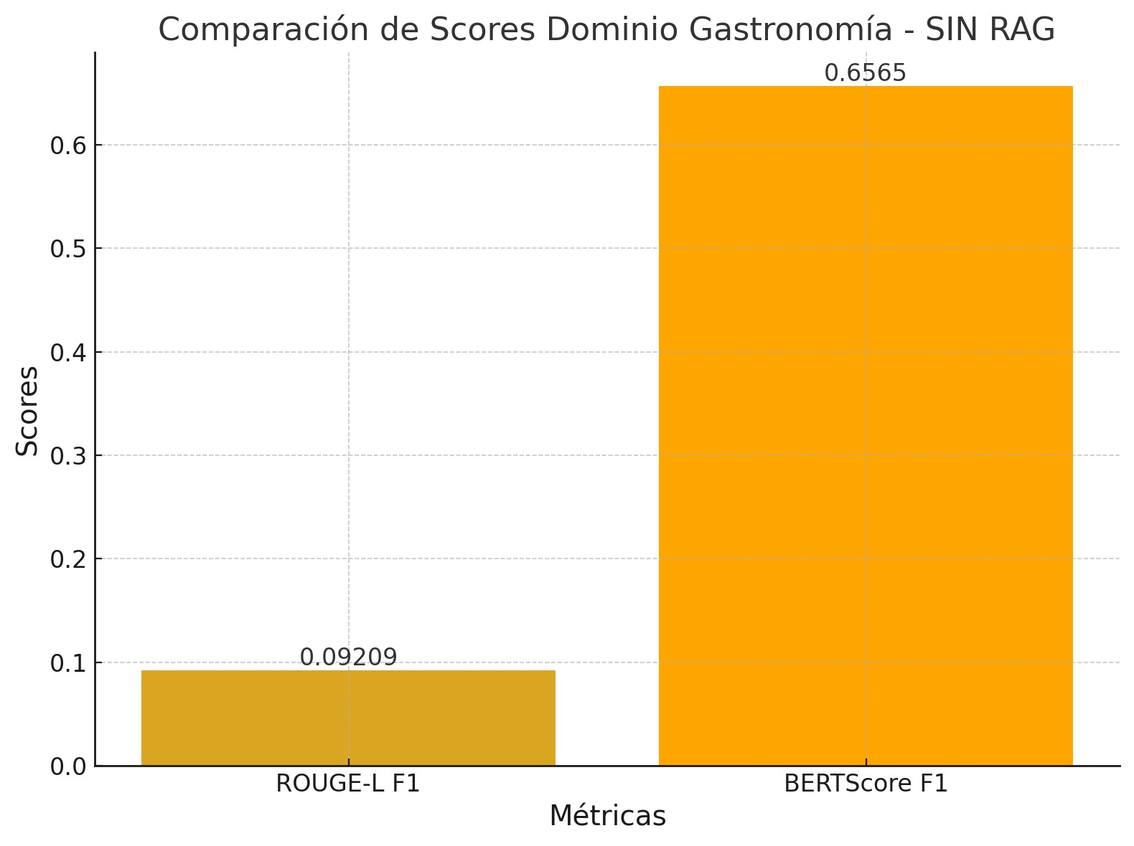
 | 6 | RAG LlamaIndex | 0.2727 | 0.3 | 0.2857 | 0.0132 | 0.0145 | 0.0138 | 0.1299 | 0.1429 | 0.1361 | 0.6808 | 0.6575 | 0.669
 | 7 | RAG Básico | 0.9216 | 1 | 0.9592 | 0.9109 | 0.9892 | 0.9485 | 0.9216 | 1 | 0.9592 | 0.7834 | 0.8427 | 0.812
 | 7 | RAG Haystack | 0.7833 | 1 | 0.8785 | 0.7731 | 0.9892 | 0.8679 | 0.7833 | 1 | 0.8785 | 0.7622 | 0.836 | 0.7974
 | 7 | RAG LlamaIndex | 0.9192 | 0.9681 | 0.943 | 0.898 | 0.9462 | 0.9215 | 0.9192 | 0.9681 | 0.943 | 0.7819 | 0.8393 | 0.8096
 | 8 | RAG Básico | 0.3765 | 0.8 | 0.512 | 0.2677 | 0.5714 | 0.3646 | 0.3294 | 0.7 | 0.448 | 0.6798 | 0.7883 | 0.7301
 | 8 | RAG Haystack | 0.3924 | 0.9417 | 0.5539 | 0.3171 | 0.7647 | 0.4483 | 0.3785 | 0.9083 | 0.5343 | 0.7011 | 0.8045 | 0.7492
 | 8 | RAG LlamaIndex | 0.6463 | 0.7917 | 0.7116 | 0.4178 | 0.5126 | 0.4604 | 0.585 | 0.7167 | 0.6442 | 0.833 | 0.846 | 0.8395
 | 9 | RAG Básico | 0.4728 | 1 | 0.6421 | 0.4262 | 0.907 | 0.5799 | 0.4728 | 1 | 0.6421 | 0.7093 | 0.8641 | 0.7791
 | 9 | RAG Haystack | 0.2685 | 0.9195 | 0.4156 | 0.2256 | 0.7791 | 0.3499 | 0.2617 | 0.8966 | 0.4052 | 0.6553 | 0.7883 | 0.7157
 | 9 | RAG LlamaIndex | 0.5669 | 0.8276 | 0.6729 | 0.4127 | 0.6047 | 0.4906 | 0.5591 | 0.8161 | 0.6636 | 0.8125 | 0.841 | 0.8265
 | 10 | RAG Básico | 0.5907 | 0.3684 | 0.4538 | 0.1822 | 0.1135 | 0.1398 | 0.2616 | 0.1632 | 0.201 | 0.6965 | 0.6792 | 0.6878
 | 10 | RAG Haystack | 0.6887 | 0.5763 | 0.6275 | 0.4038 | 0.3377 | 0.3678 | 0.4686 | 0.3921 | 0.4269 | 0.8076 | 0.7816 | 0.7944
 | 10 | RAG LlamaIndex | 0.8037 | 0.2263 | 0.3532 | 0.4057 | 0.1135 | 0.1773 | 0.4486 | 0.1263 | 0.1971 | 0.7826 | 0.6871 | 0.7317

PROMEDIO RAG BASICO |  |  | 0.50408 | 0.77127 | 0.57732 | 0.3804 | 0.61042 | 0.44733 | 0.44431 | 0.70987 | 0.52053 | 0.72942 | 0.80279 | 0.76309
PROMEDIO RAG HAYSTACK |  |  | 0.42726 | 0.8594 | 0.53636 | 0.33293 | 0.68073 | 0.42068 | 0.38391 | 0.78431 | 0.48575 | 0.72166 | 0.81677 | 0.76535
PROMEDIO LLAMAINDEX |  |  | 0.62096 | 0.68964 | 0.60789 | 0.44632 | 0.50056 | 0.44323 | 0.52675 | 0.61761 | 0.53354 | 0.79286 | 0.8017 | 0.79619

 |  |  |  |  |  |  |  |  |  |  |  |  |  |  | PROMEDIO RAG BASICO |  | 0.52053 | 0.76309
 |  |  |  |  |  |  |  |  |  |  |  |  |  |  | PROMEDIO RAG HAYSTACK |  | 0.48575 | 0.76535
 |  |  |  |  |  |  |  |  |  |  |  |  |  |  | PROMEDIO LLAMAINDEX |  | 0.53354 | 0.79619

emergencias
 | Pregunta | Pipeline | ROUGE-1 Precision | ROUGE-1 Recall | ROUGE-1 F1 | ROUGE-2 Precision | ROUGE-2 Recall | ROUGE-2 F1 | ROUGE-L Precision | ROUGE-L Recall | ROUGE-L F1 | BERTScore Precision | BERTScore Recall | BERTScore F1 |  |  |  | Pregunta | LECHAT | ROUGE-1 Precision | ROUGE-1 Recall | ROUGE-1 F1 | ROUGE-2 Precision | ROUGE-2 Recall | ROUGE-2 F1 | ROUGE-L Precision | ROUGE-L Recall | ROUGE-L F1 | BERTScore Precision | BERTScore Recall | BERTScore F1
 | 1 | RAG Básico | 0.558 | 0.8105 | 0.6609 | 0.4088 | 0.5957 | 0.4848 | 0.5145 | 0.7474 | 0.6094 | 0.7878 | 0.8695 | 0.8266 |  |  |  | 1 | SIN RAG | 0.1931 | 0.5895 | 0.2909 | 0.0727 | 0.2234 | 0.1097 | 0.1241 | 0.3789 | 0.187 | 0.6356 | 0.6993 | 0.6659
 | 1 | RAG Haystack | 0.7436 | 0.9158 | 0.8208 | 0.6983 | 0.8617 | 0.7714 | 0.735 | 0.9053 | 0.8113 | 0.8584 | 0.9246 | 0.8903 |  |  |  | 2 | SIN RAG | 0.086 | 0.6034 | 0.1505 | 0.0271 | 0.193 | 0.0475 | 0.0688 | 0.4828 | 0.1204 | 0.6182 | 0.7167 | 0.6638
 | 1 | RAG LlamaIndex | 0.8111 | 0.7684 | 0.7892 | 0.6067 | 0.5745 | 0.5902 | 0.7222 | 0.6842 | 0.7027 | 0.9123 | 0.9139 | 0.9131 |  |  |  | 3 | SIN RAG | 0.1653 | 0.5985 | 0.259 | 0.044 | 0.1603 | 0.0691 | 0.0879 | 0.3182 | 0.1377 | 0.6448 | 0.6941 | 0.6685
 | 2 | RAG Básico | 1 | 0.1379 | 0.2424 | 0.8571 | 0.1053 | 0.1875 | 1 | 0.1379 | 0.2424 | 0.9011 | 0.6179 | 0.7331 |  |  |  | 4 | SIN RAG | 0.0522 | 0.5 | 0.0945 | 0.0162 | 0.1579 | 0.0294 | 0.0414 | 0.3966 | 0.0749 | 0.6178 | 0.7024 | 0.6574
 | 2 | RAG Haystack | 0.6 | 0.931 | 0.7297 | 0.4831 | 0.7544 | 0.589 | 0.5556 | 0.8621 | 0.6757 | 0.8035 | 0.915 | 0.8556 |  |  |  | 5 | SIN RAG | 0.216 | 0.5891 | 0.3161 | 0.0527 | 0.1443 | 0.0772 | 0.1107 | 0.302 | 0.162 | 0.663 | 0.6928 | 0.6776
 | 2 | RAG LlamaIndex | 0.9091 | 0.8621 | 0.885 | 0.7963 | 0.7544 | 0.7748 | 0.9091 | 0.8621 | 0.885 | 0.9438 | 0.9356 | 0.9397 |  |  |  | 6 | SIN RAG | 0.0835 | 0.7121 | 0.1494 | 0.0302 | 0.2615 | 0.0542 | 0.0675 | 0.5758 | 0.1208 | 0.6527 | 0.7315 | 0.6898
 | 3 | RAG Básico | 0.7769 | 0.7652 | 0.771 | 0.6357 | 0.626 | 0.6308 | 0.7385 | 0.7273 | 0.7328 | 0.8849 | 0.8987 | 0.8917 |  |  |  | 7 | SIN RAG | 0.052 | 0.725 | 0.097 | 0.0233 | 0.3333 | 0.0436 | 0.0484 | 0.675 | 0.0903 | 0.6008 | 0.7585 | 0.6705
 | 3 | RAG Haystack | 0.7829 | 0.7652 | 0.7739 | 0.6328 | 0.6183 | 0.6255 | 0.7364 | 0.7197 | 0.728 | 0.8878 | 0.8815 | 0.8846 |  |  |  | 8 | SIN RAG | 0.0308 | 0.85 | 0.0594 | 0.0272 | 0.7895 | 0.0526 | 0.0308 | 0.85 | 0.0594 | 0.5713 | 0.7463 | 0.6472
 | 3 | RAG LlamaIndex | 0.7742 | 0.7273 | 0.75 | 0.6016 | 0.5649 | 0.5827 | 0.7177 | 0.6742 | 0.6953 | 0.8915 | 0.8768 | 0.8841 |  |  |  | 9 | SIN RAG | 0.1944 | 0.5682 | 0.2897 | 0.0717 | 0.21 | 0.1069 | 0.1151 | 0.3364 | 0.1715 | 0.6577 | 0.6875 | 0.6723
 | 4 | RAG Básico | 0.7532 | 1 | 0.8593 | 0.75 | 1 | 0.8571 | 0.7532 | 1 | 0.8593 | 0.8968 | 0.9635 | 0.929 |  |  |  | 10 | SIN RAG | 0.1111 | 0.563 | 0.1856 | 0.0322 | 0.1642 | 0.0539 | 0.0643 | 0.3259 | 0.1074 | 0.6621 | 0.6917 | 0.6765
 | 4 | RAG Haystack | 0.7532 | 1 | 0.8593 | 0.75 | 1 | 0.8571 | 0.7532 | 1 | 0.8593 | 0.8968 | 0.9635 | 0.929 |  |  |  | PROMEDIO TOTAL |  | 0.11844 | 0.62988 | 0.18921 | 0.03973 | 0.26374 | 0.06441 | 0.0759 | 0.46416 | 0.12314 | 0.6324 | 0.71208 | 0.66895
 | 4 | RAG LlamaIndex | 0.3529 | 0.3103 | 0.3303 | 0.12 | 0.1053 | 0.1121 | 0.2157 | 0.1897 | 0.2018 | 0.735 | 0.6849 | 0.7091
 | 5 | RAG Básico | 0.3368 | 0.6337 | 0.4399 | 0.095 | 0.1791 | 0.1241 | 0.1316 | 0.2475 | 0.1718 | 0.6727 | 0.7124 | 0.692
 | 5 | RAG Haystack | 0.4745 | 0.9208 | 0.6263 | 0.3964 | 0.7711 | 0.5236 | 0.4082 | 0.7921 | 0.5387 | 0.7161 | 0.8216 | 0.7652
 | 5 | RAG LlamaIndex | 0.6887 | 0.3614 | 0.474 | 0.2762 | 0.1443 | 0.1895 | 0.3113 | 0.1634 | 0.2143 | 0.744 | 0.6953 | 0.7188 |  |  |  |  |  |  |  |  |  | PROMEDIO SIN RAG |  | 0.12314 | 0.66895
 | 6 | RAG Básico | 0.9333 | 0.2121 | 0.3457 | 0.7143 | 0.1538 | 0.2532 | 0.7333 | 0.1667 | 0.2716 | 0.8495 | 0.6948 | 0.7644
 | 6 | RAG Haystack | 0.9833 | 0.8939 | 0.9365 | 0.9492 | 0.8615 | 0.9032 | 0.9833 | 0.8939 | 0.9365 | 0.9818 | 0.9566 | 0.969
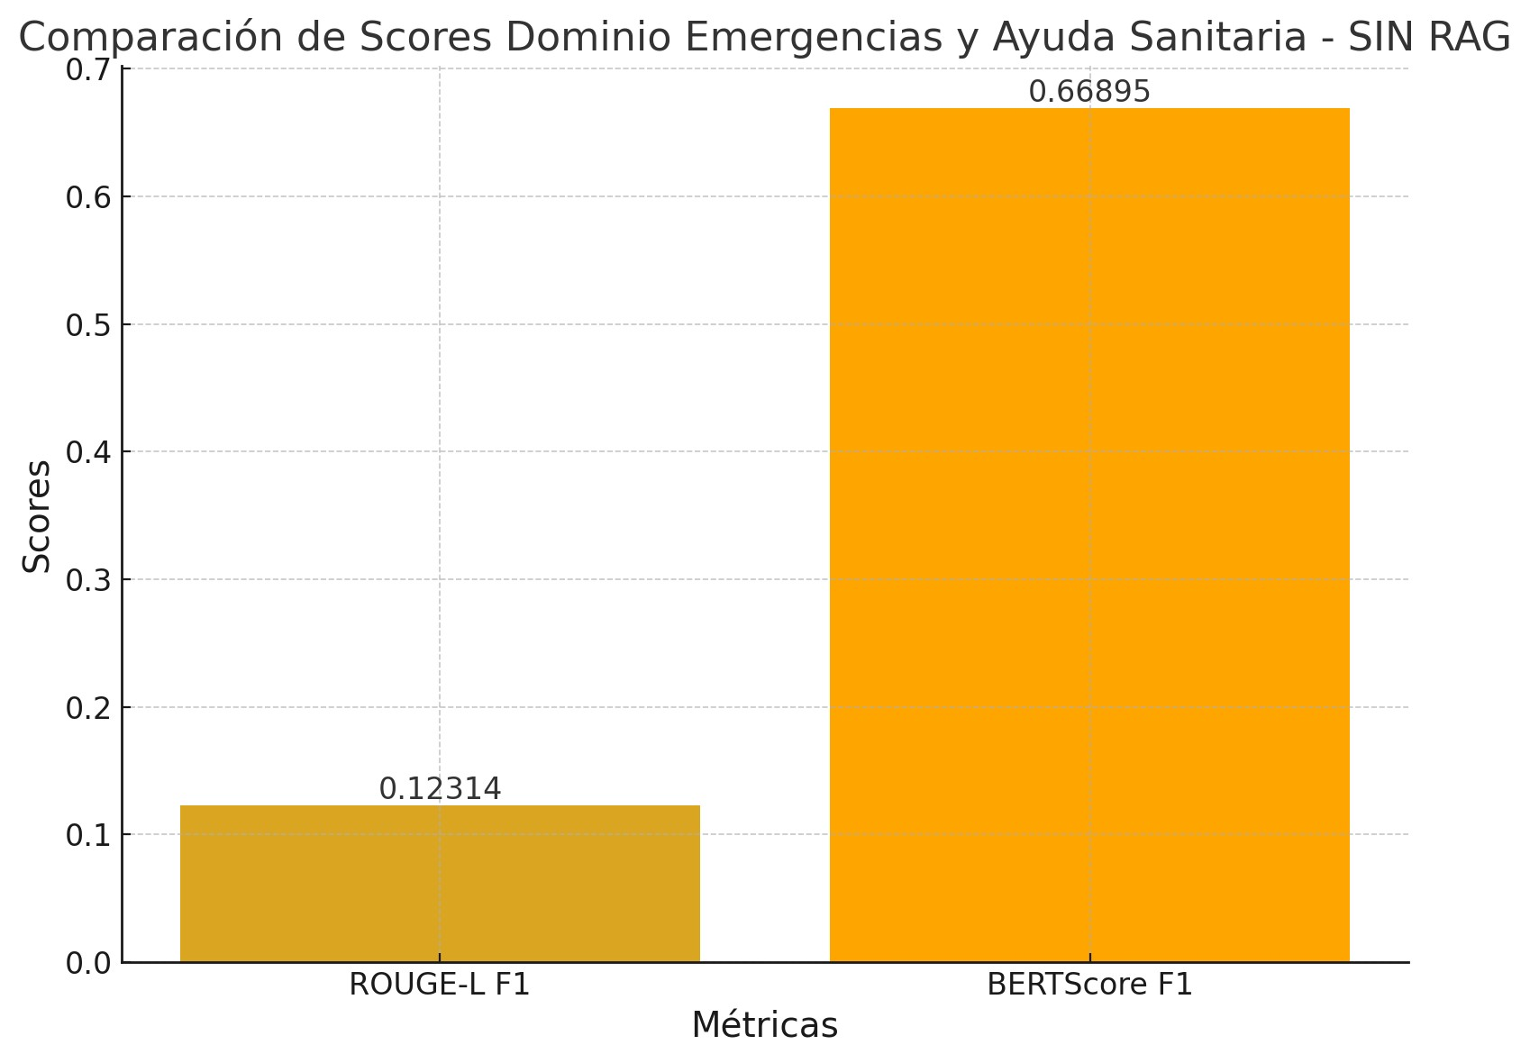
 | 6 | RAG LlamaIndex | 0.4107 | 0.3485 | 0.377 | 0.1273 | 0.1077 | 0.1167 | 0.3036 | 0.2576 | 0.2787 | 0.7664 | 0.7351 | 0.7504
 | 7 | RAG Básico | 0.9756 | 1 | 0.9877 | 0.95 | 0.9744 | 0.962 | 0.9756 | 1 | 0.9877 | 0.9944 | 0.9971 | 0.9957
 | 7 | RAG Haystack | 0.9756 | 1 | 0.9877 | 0.95 | 0.9744 | 0.962 | 0.9756 | 1 | 0.9877 | 0.9944 | 0.9971 | 0.9957
 | 7 | RAG LlamaIndex | 0.9756 | 1 | 0.9877 | 0.95 | 0.9744 | 0.962 | 0.9756 | 1 | 0.9877 | 0.9944 | 0.9971 | 0.9957
 | 8 | RAG Básico | 1 | 1 | 1 | 1 | 1 | 1 | 1 | 1 | 1 | 0.9313 | 0.9458 | 0.9385
 | 8 | RAG Haystack | 1 | 1 | 1 | 1 | 1 | 1 | 1 | 1 | 1 | 0.9313 | 0.9458 | 0.9385
 | 8 | RAG LlamaIndex | 1 | 1 | 1 | 0.8947 | 0.8947 | 0.8947 | 0.65 | 0.65 | 0.65 | 0.9132 | 0.9176 | 0.9154
 | 9 | RAG Básico | 0.7488 | 0.7045 | 0.726 | 0.4951 | 0.4658 | 0.48 | 0.5652 | 0.5318 | 0.548 | 0.8446 | 0.823 | 0.8337
 | 9 | RAG Haystack | 0.8131 | 0.7909 | 0.8018 | 0.6526 | 0.6347 | 0.6435 | 0.7056 | 0.6864 | 0.6959 | 0.8901 | 0.8847 | 0.8874
 | 9 | RAG LlamaIndex | 0.9216 | 0.4273 | 0.5839 | 0.7723 | 0.3562 | 0.4875 | 0.8431 | 0.3909 | 0.5342 | 0.9171 | 0.7957 | 0.8521
 | 10 | RAG Básico | 0.6048 | 0.7481 | 0.6689 | 0.4578 | 0.5672 | 0.5067 | 0.4551 | 0.563 | 0.5033 | 0.757 | 0.7983 | 0.7771
 | 10 | RAG Haystack | 0.5922 | 0.7852 | 0.6752 | 0.4382 | 0.5821 | 0.5 | 0.3911 | 0.5185 | 0.4459 | 0.7545 | 0.8055 | 0.7792
 | 10 | RAG LlamaIndex | 0.8333 | 0.4815 | 0.6103 | 0.7273 | 0.4179 | 0.5308 | 0.8205 | 0.4741 | 0.6009 | 0.8664 | 0.7721 | 0.8165

PROMEDIO RAG BASICO |  |  | 0.76874 | 0.7012 | 0.67018 | 0.63638 | 0.56673 | 0.54862 | 0.6867 | 0.61216 | 0.59263 | 0.85201 | 0.8321 | 0.83818
PROMEDIO RAG HAYSTACK |  |  | 0.77184 | 0.90028 | 0.82112 | 0.69506 | 0.80582 | 0.73753 | 0.7244 | 0.8378 | 0.7679 | 0.87147 | 0.90959 | 0.88945
PROMEDIO LLAMAINDEX |  |  | 0.76772 | 0.62868 | 0.67874 | 0.58724 | 0.48943 | 0.5241 | 0.64688 | 0.53462 | 0.57506 | 0.86841 | 0.83241 | 0.84949

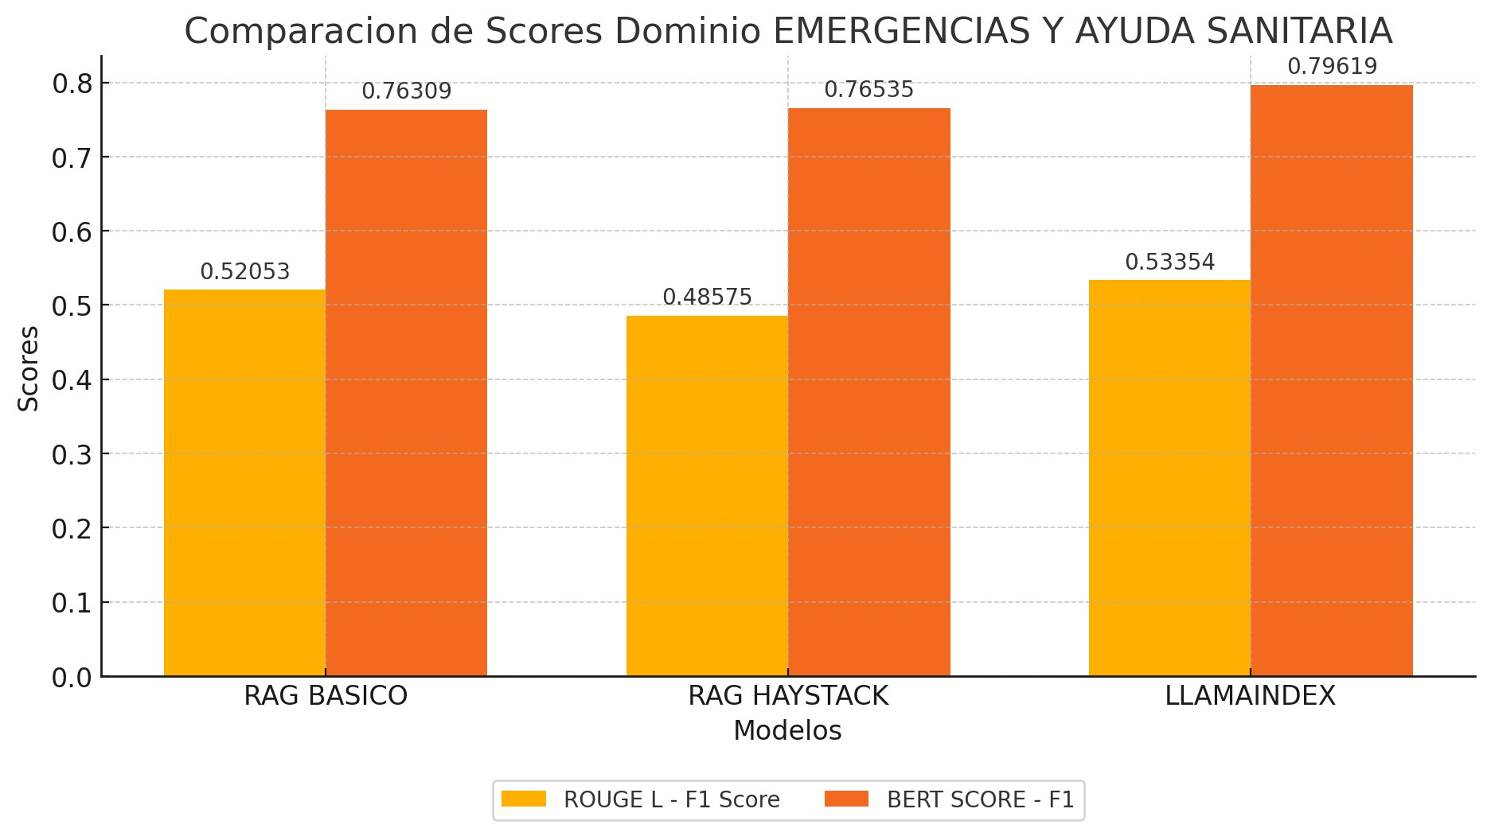
 |  |  |  |  |  |  |  |  |  |  |  |  |  |  | PROMEDIO RAG BASICO | 0.59263 | 0.83818
 |  |  |  |  |  |  |  |  |  |  |  |  |  |  | PROMEDIO RAG HAYSTACK | 0.7679 | 0.88945
 |  |  |  |  |  |  |  |  |  |  |  |  |  |  | PROMEDIO LLAMAINDEX | 0.57506 | 0.84949

promedios
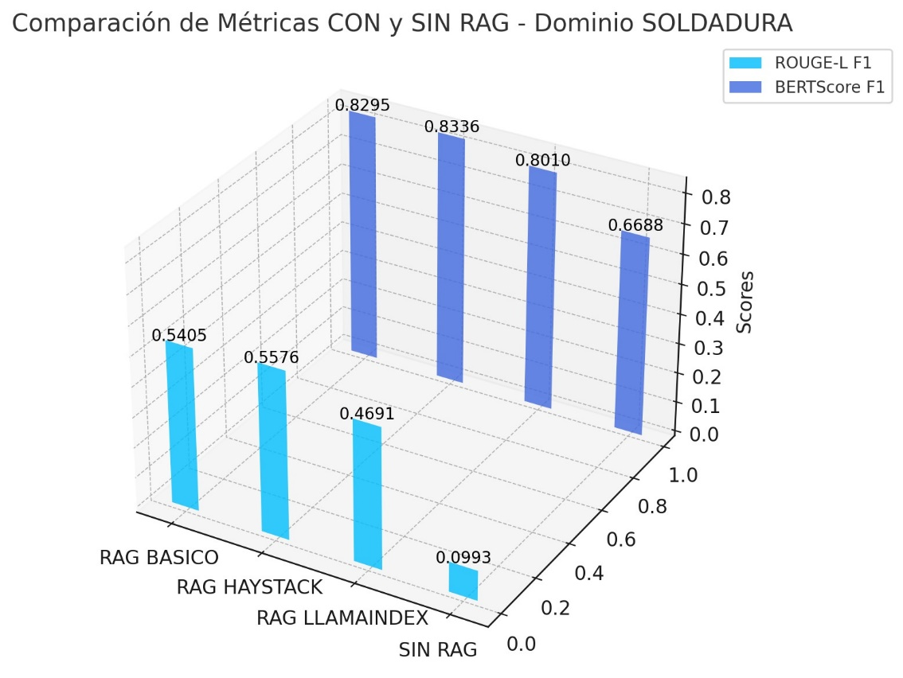
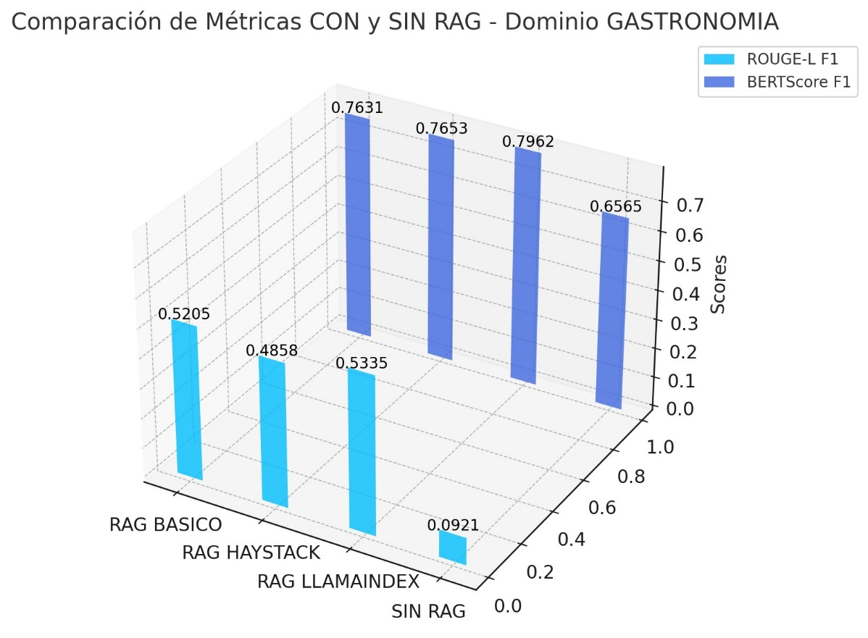
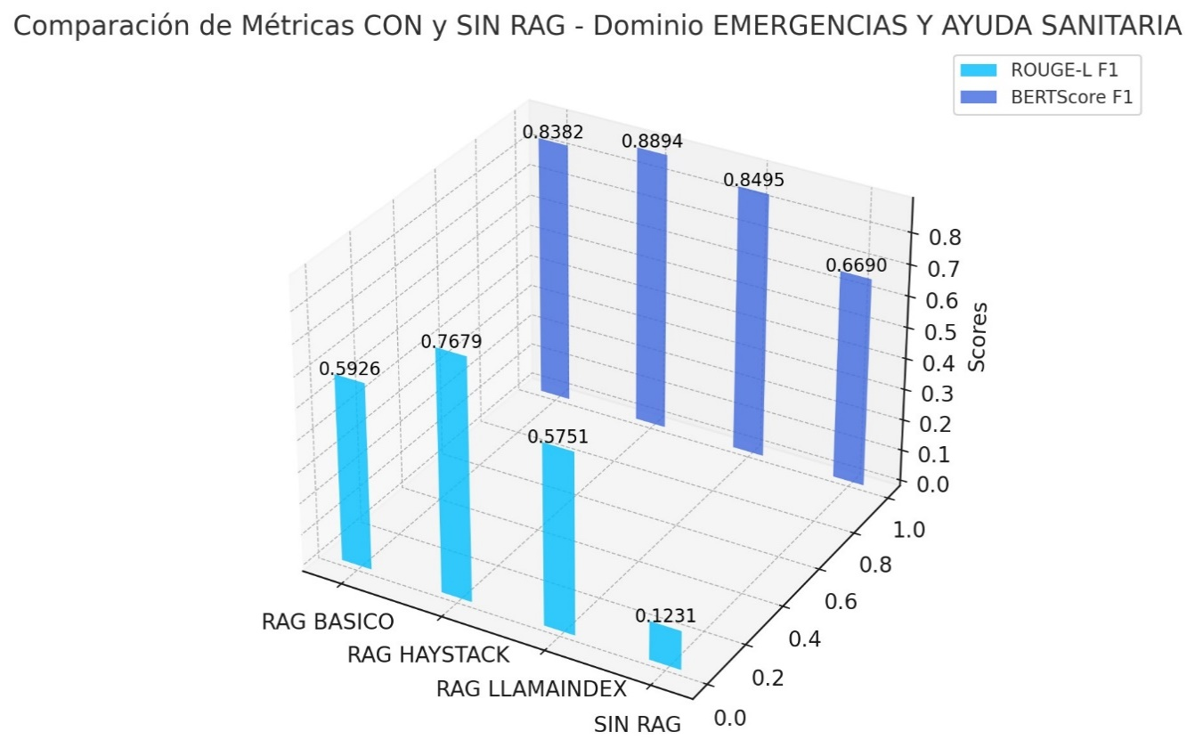
 |  | MÉTRICAS PROMEDIO |  |  |  | PROMEDIO RAG BASICO
DOMINIO | IMPLEMENTACIÓN | ROUGE-L F1 | BERTScore F1 |  | DOMINIO | ROUGE-L F1 | BERTScore F1
SOLDADURA | RAG BASICO | 0.54049 | 0.82954 |  | SOLDADURA | 0.54049 | 0.82954
 | RAG HAYSTACK | 0.55762 | 0.83358 |  | GASTRONOMIA | 0.52053 | 0.76309
 | RAG LLAMAINDEX | 0.46906 | 0.80099 |  | EMERGENCIAS | 0.59263 | 0.83818
GASTRONOMIA | RAG BASICO | 0.52053 | 0.76309
 | RAG HAYSTACK | 0.48575 | 0.76535 |  |  | PROMEDIO RAG HAYSTACK
 | RAG LLAMAINDEX | 0.53354 | 0.79619 | o TAMBIEN: | DOMINIO | ROUGE-L F1 | BERTScore F1
EMERGENCIAS | RAG BASICO | 0.59263 | 0.83818 |  | SOLDADURA | 0.55762 | 0.83358
 | RAG HAYSTACK | 0.7679 | 0.88945 |  | GASTRONOMIA | 0.48575 | 0.76535
 | RAG LLAMAINDEX | 0.57506 | 0.84949 |  | EMERGENCIAS | 0.7679 | 0.88945
SOLDADURA | SIN RAG | 0.09934 | 0.66885
GASTRONOMIA | SIN RAG | 0.09209 | 0.6565 |  |  | PROMEDIO RAG LLAMAINDEX
EMERGENCIAS | SIN RAG | 0.12314 | 0.66895 |  | DOMINIO | ROUGE-L F1 | BERTScore F1
 |  |  |  |  | SOLDADURA | 0.46906 | 0.80099
 |  |  |  |  | GASTRONOMIA | 0.53354 | 0.79619
 |  |  |  |  | EMERGENCIAS | 0.57506 | 0.84949

